상품제안서
똑딱이 손난로 하트형 | 상품코드: F25162

 |  |  |  |  |  |  | 02-412-0044 | www.easy1.co.kr
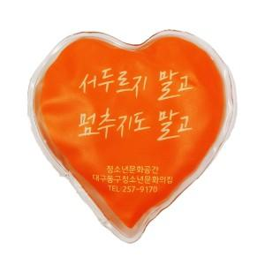

【상세/제작정보】 | <p><span style="font-size: 12pt;"><b>* 배송비- 한박스 200개 / 6000원별도</b></span></p><p>&nbsp;</p>

【인쇄/포장옵션】 | 실크, 풀칼라 / 1BOX 200EA 벌크포장

【공급단가】 | 수량 | 1,000~ | 2,000~ | 3,000~ | 5,000~ | 10,000~
*VAT별도 | 단가 | 1,020원 | 1,000원 | 970원 | 960원 | 930원

【상품 URL】 | http://www.easy1.co.kr/src/goods_detail.php?gdno=25162

